300_JP
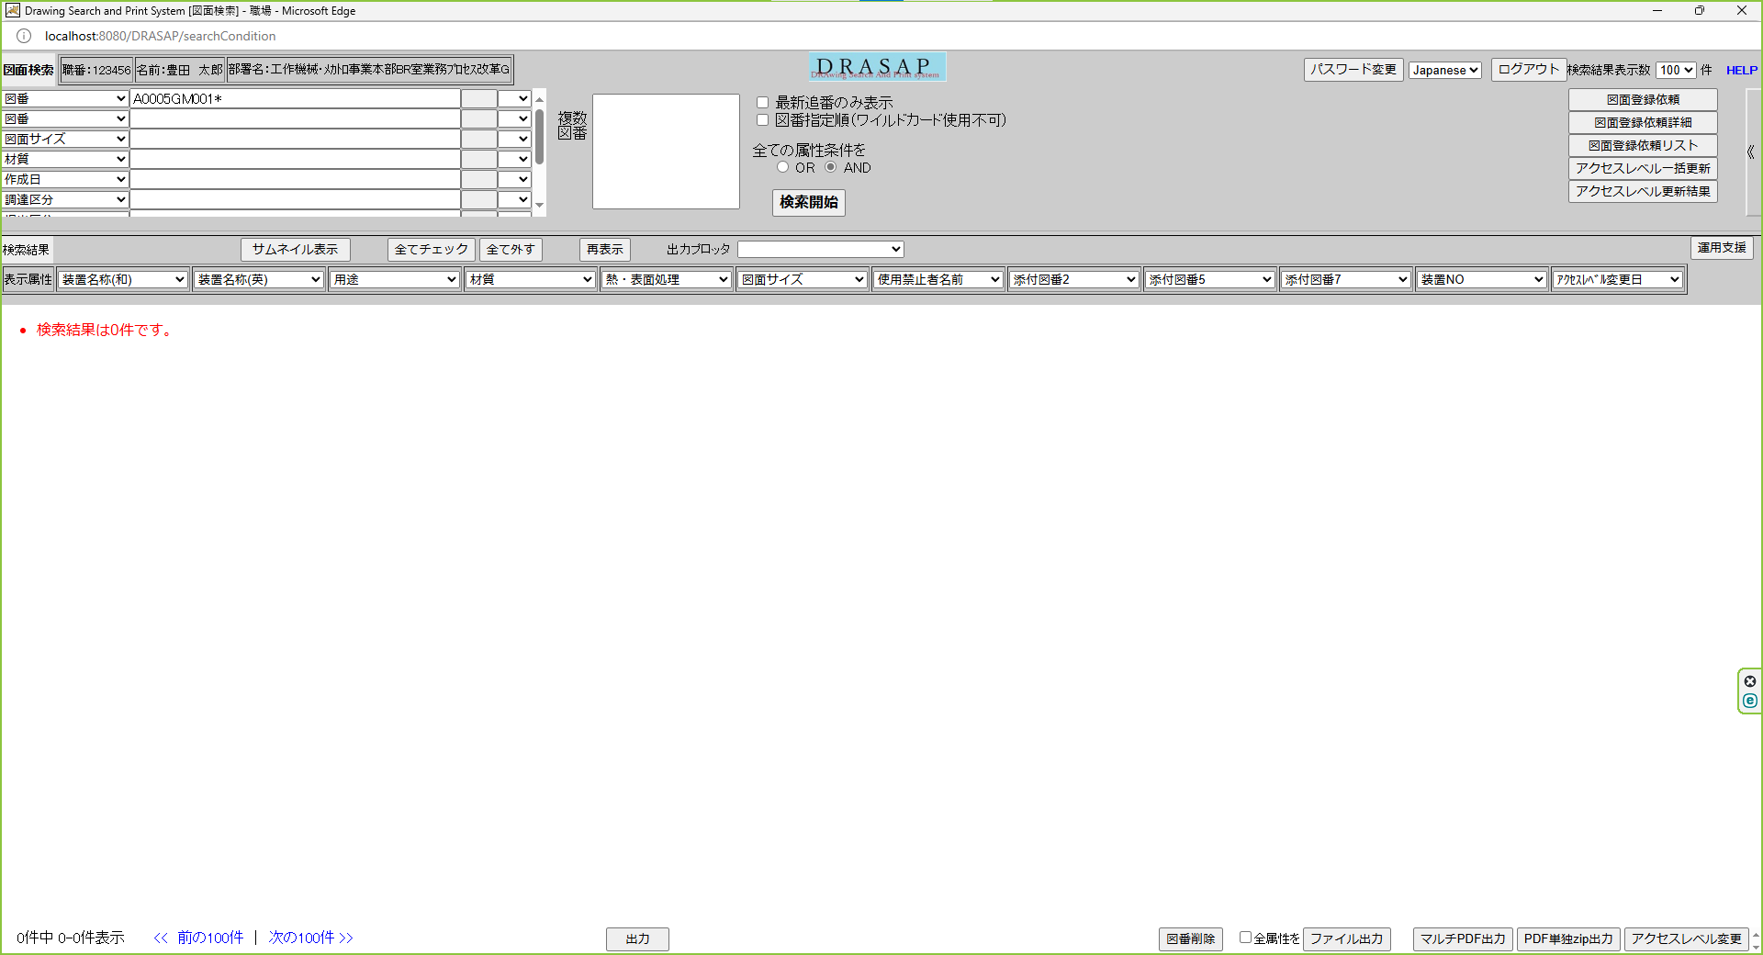
11桁図番の場合（ハイフン抜きで） 図番に'A0005GM001*'を使う
最新追番のチェックを外して検索

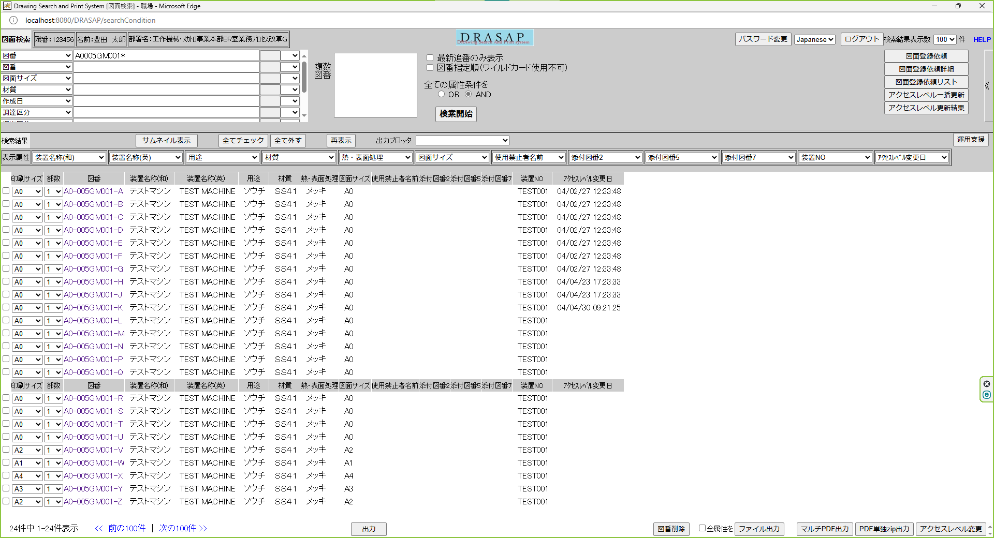
リビジョンA～Zまでの図面が24件表示される
※リビジョンI, Oは使用禁止文字なので存在しない

301_JP
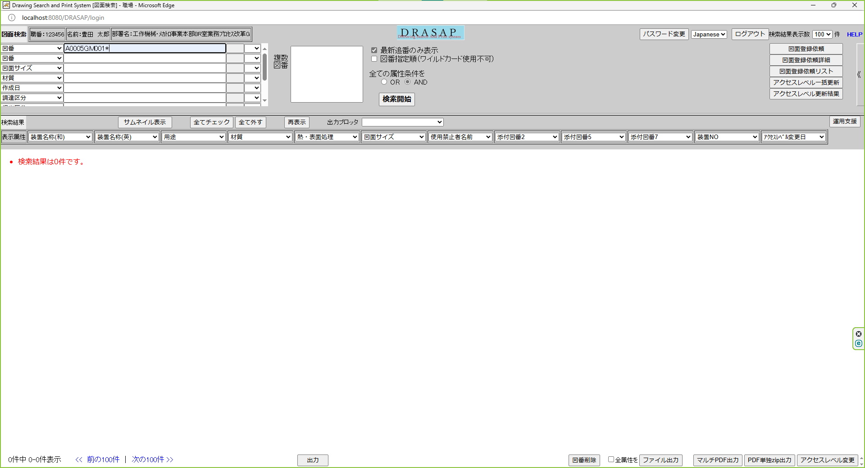
11桁図番の場合（ハイフン抜きで） ※図番に'A0005GM001*'を使う
最新追番のチェックを入れて検索

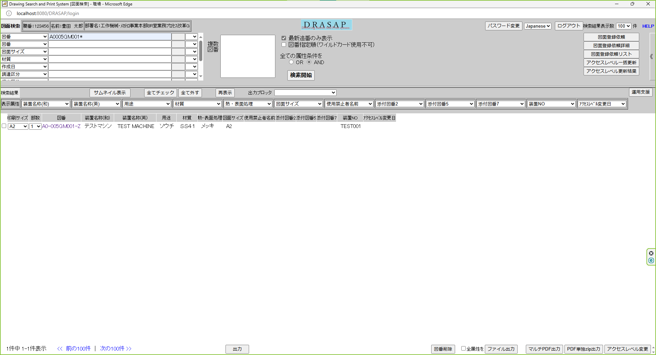
リビジョンZのみの図面が1件表示される

302_JP
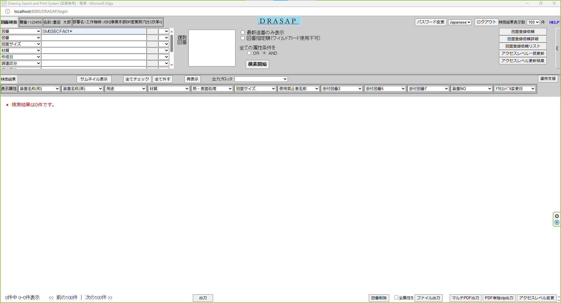
12桁図番の場合（ハイフン抜きで）
最新追番のチェックを外して検索

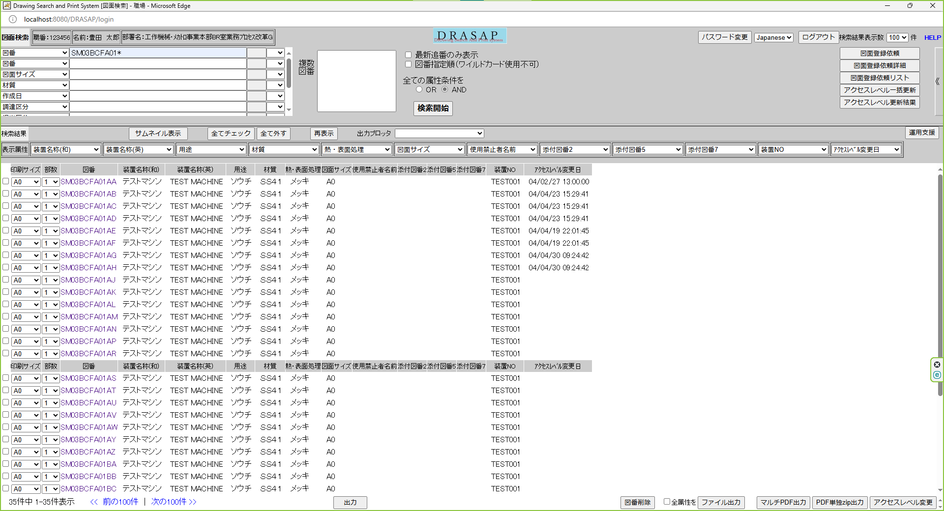
リビジョンAA～BNまでの図面が35件表示される
※リビジョンI, Oは使用禁止文字なので存在しない

303_JP
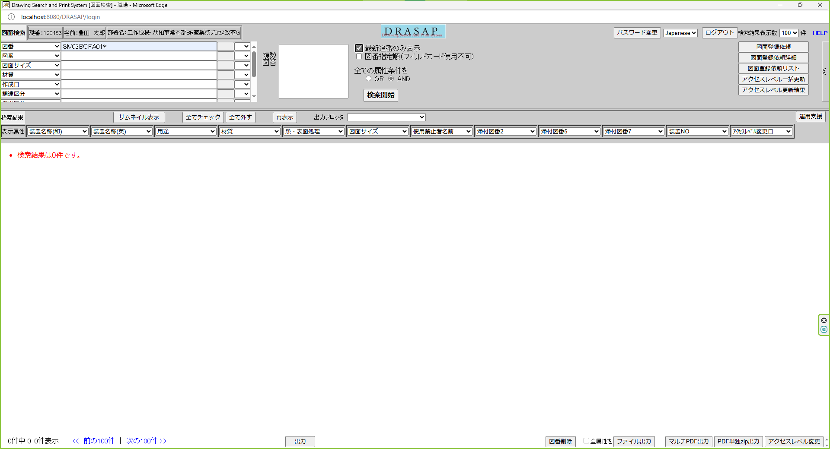
12桁図番の場合（ハイフン抜きで） ※図番に'SM03BCFA01*'を使う
最新追番のチェックを入れて検索


リビジョンBNのみの図面が1件表示される

304_JP
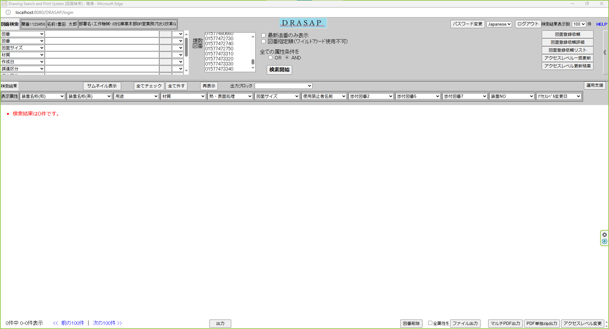
1000件までの図番入力
図番指定順OFF

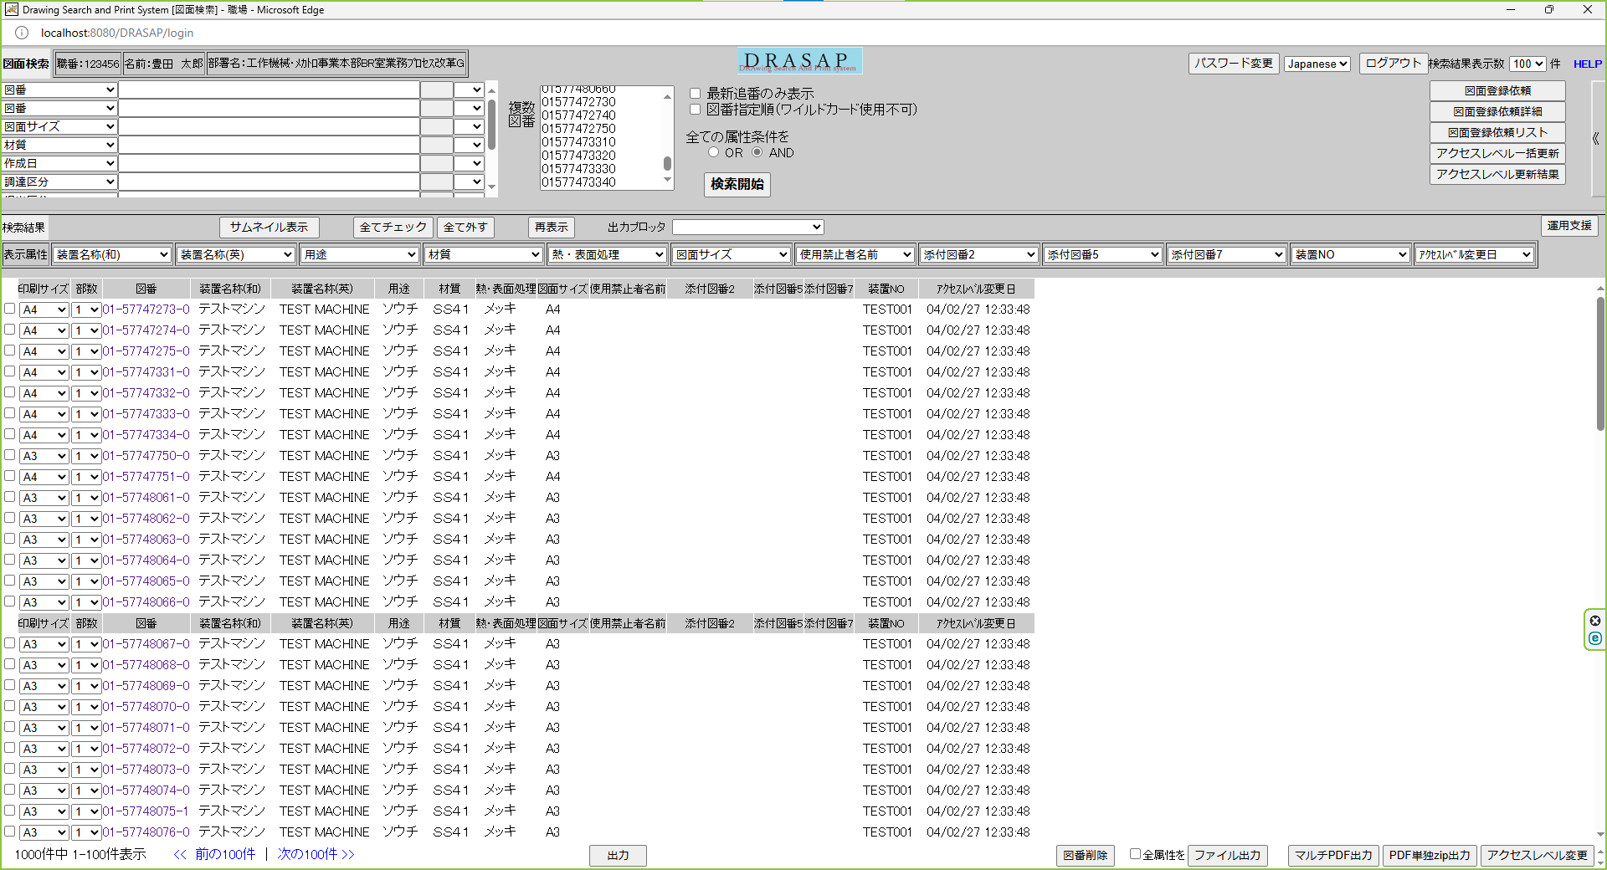
検索条件にヒットした図面が、図番の昇順にソートされ表示される

305_JP
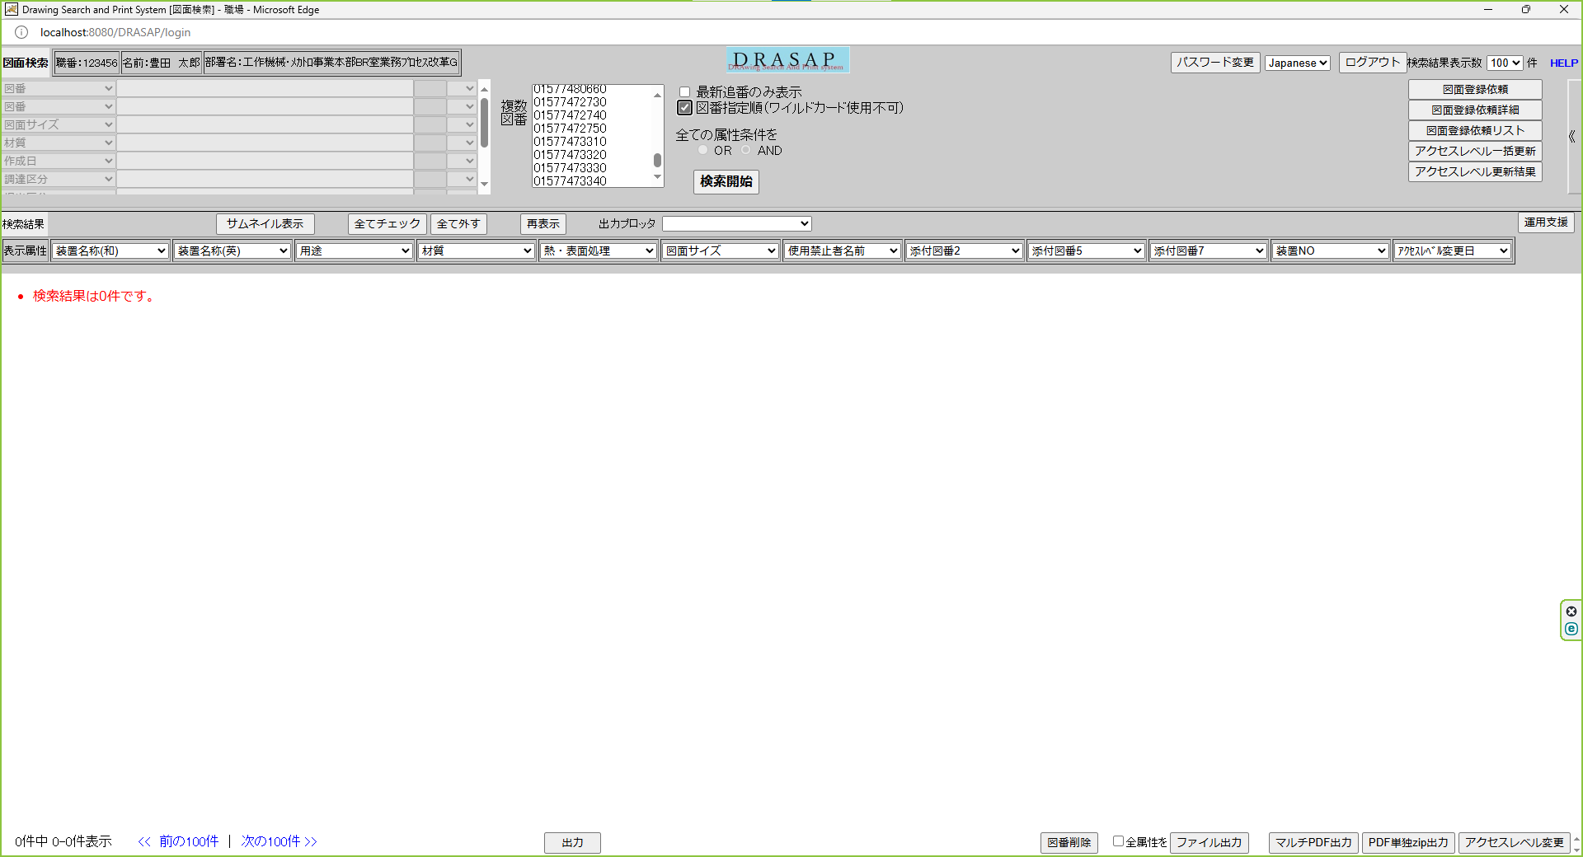
1000件までの図番入力
図番指定順ON

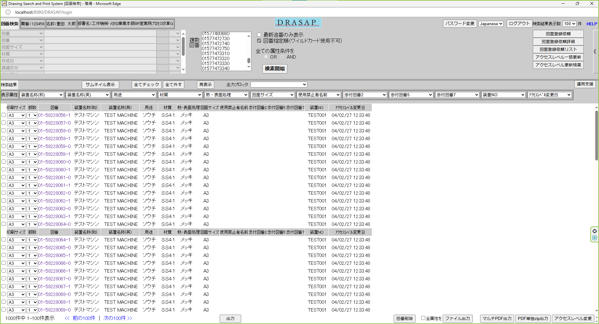
検索条件にヒットした図面が、複数図番の入力順に表示される

306_JP
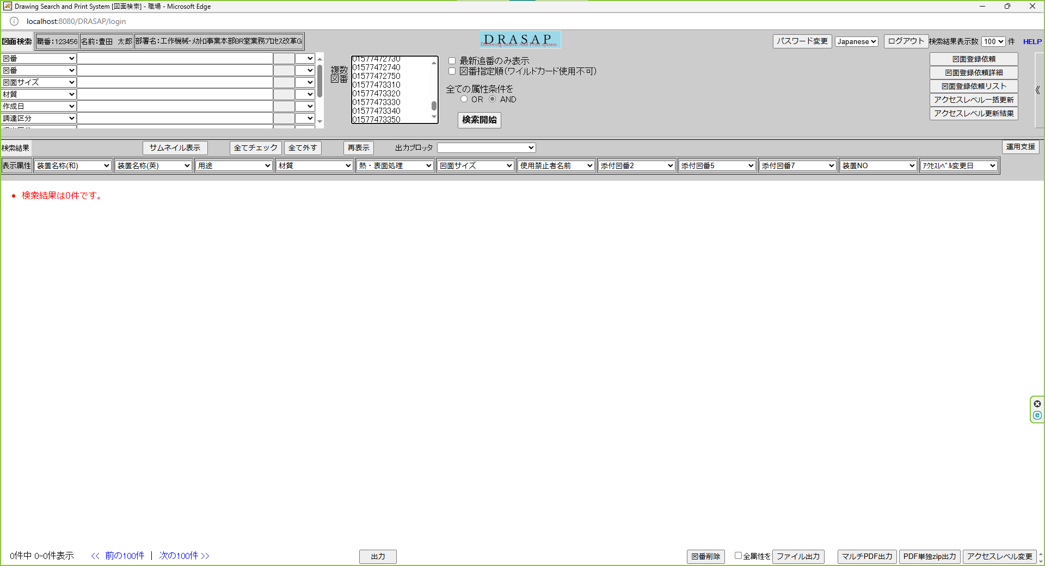
1000件を超える図番入力
図番指定順OFF

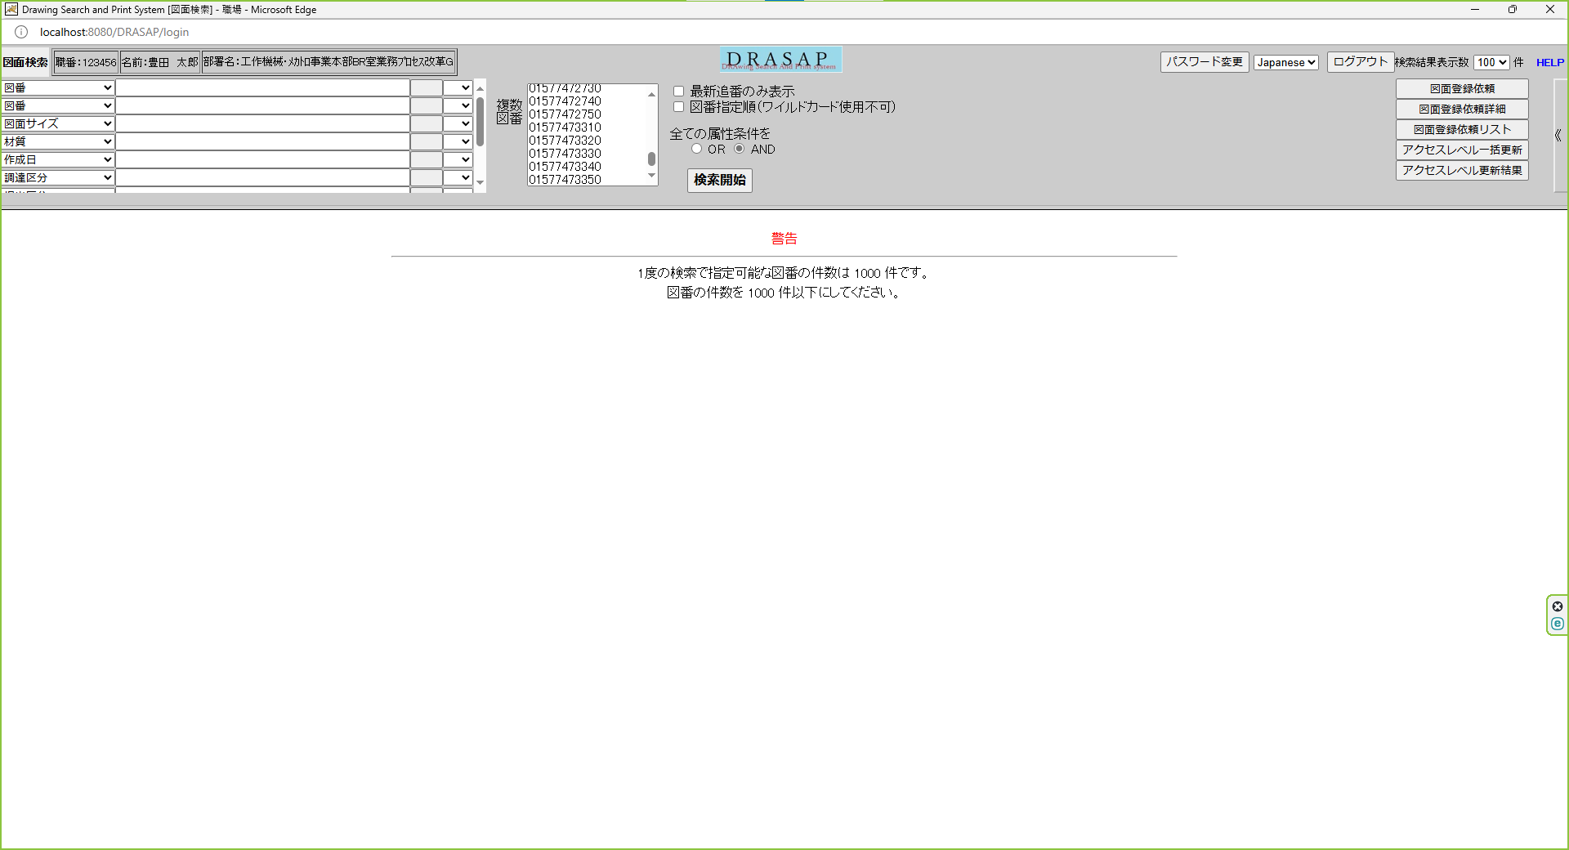
警告
1度の検索で指定可能な図番の件数は1000件です。
図番の件数を1000件以下にしてください。

307_JP

1000件を超える図番入力
図番指定順OFF

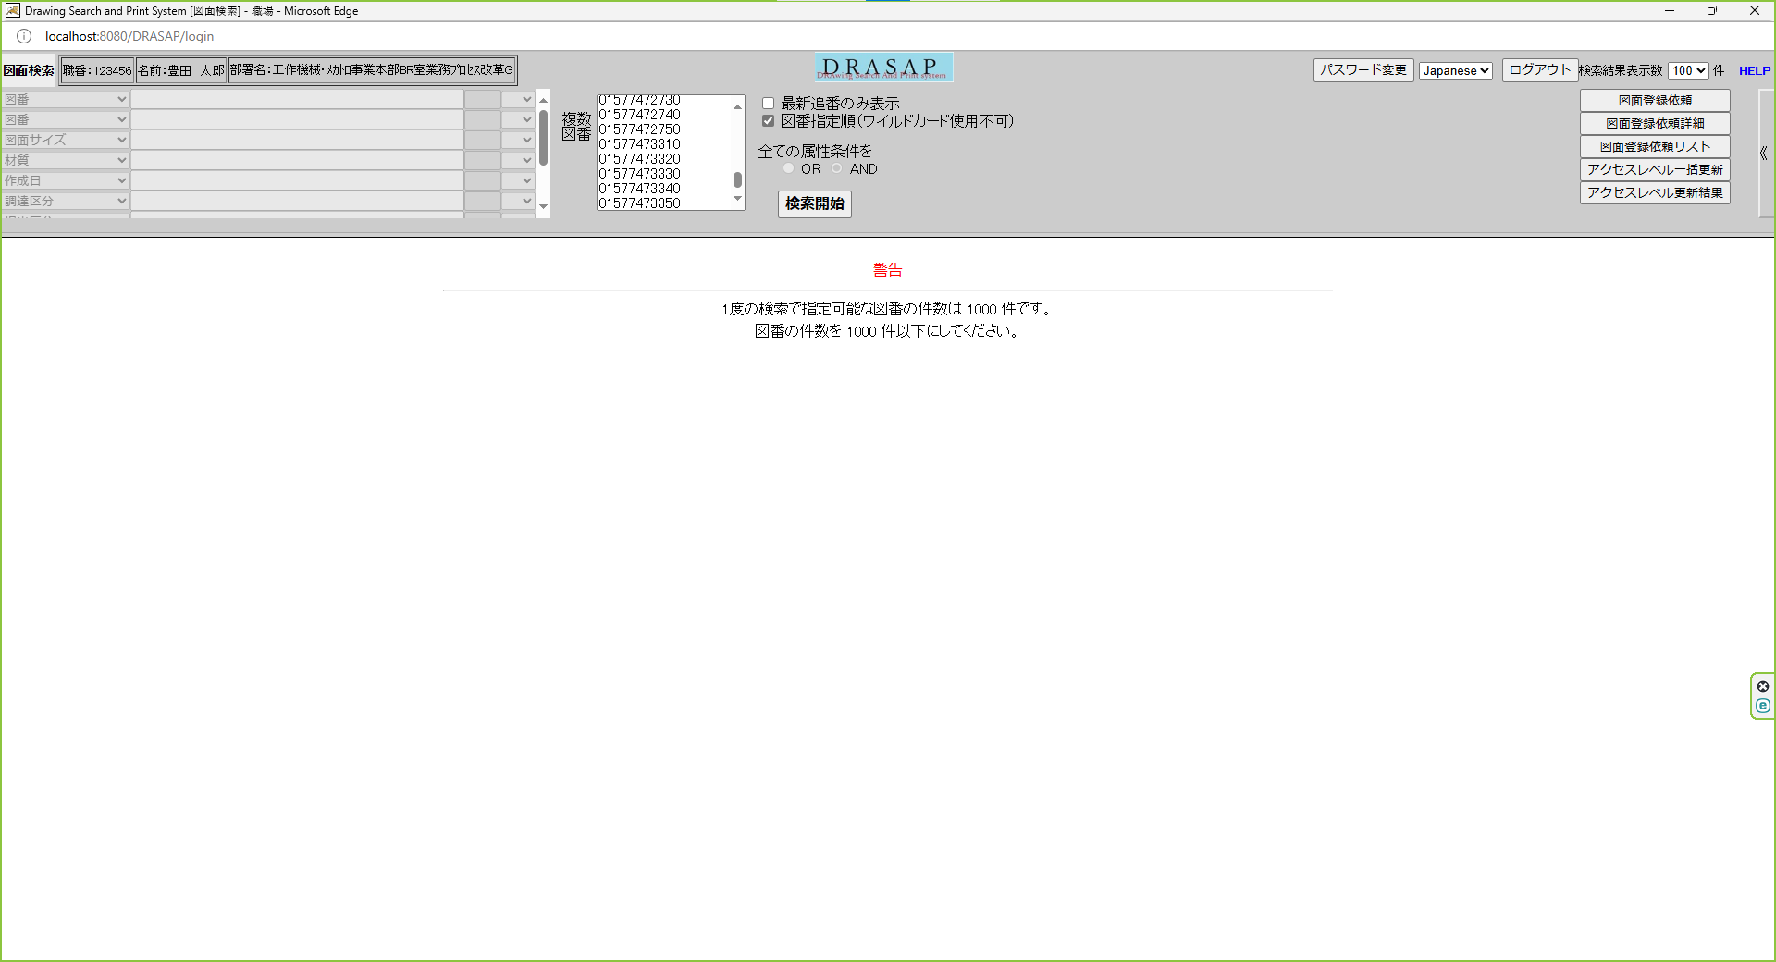
警告
1度の検索で指定可能な図番の件数は1000件です。
図番の件数を1000件以下にしてください。

308_JP
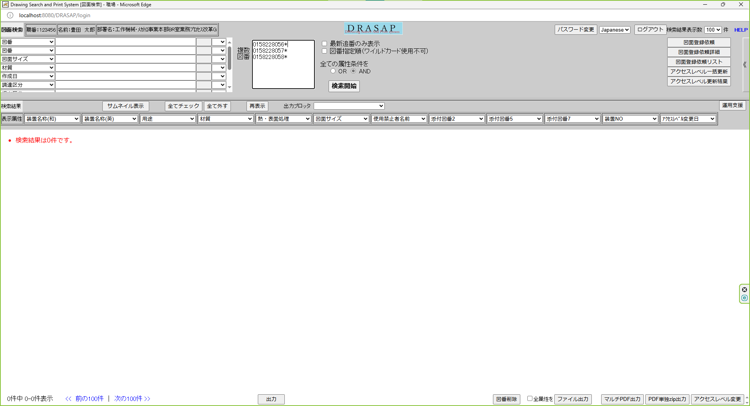
図番にワイルドカード(*)を使用
図番指定順OFF

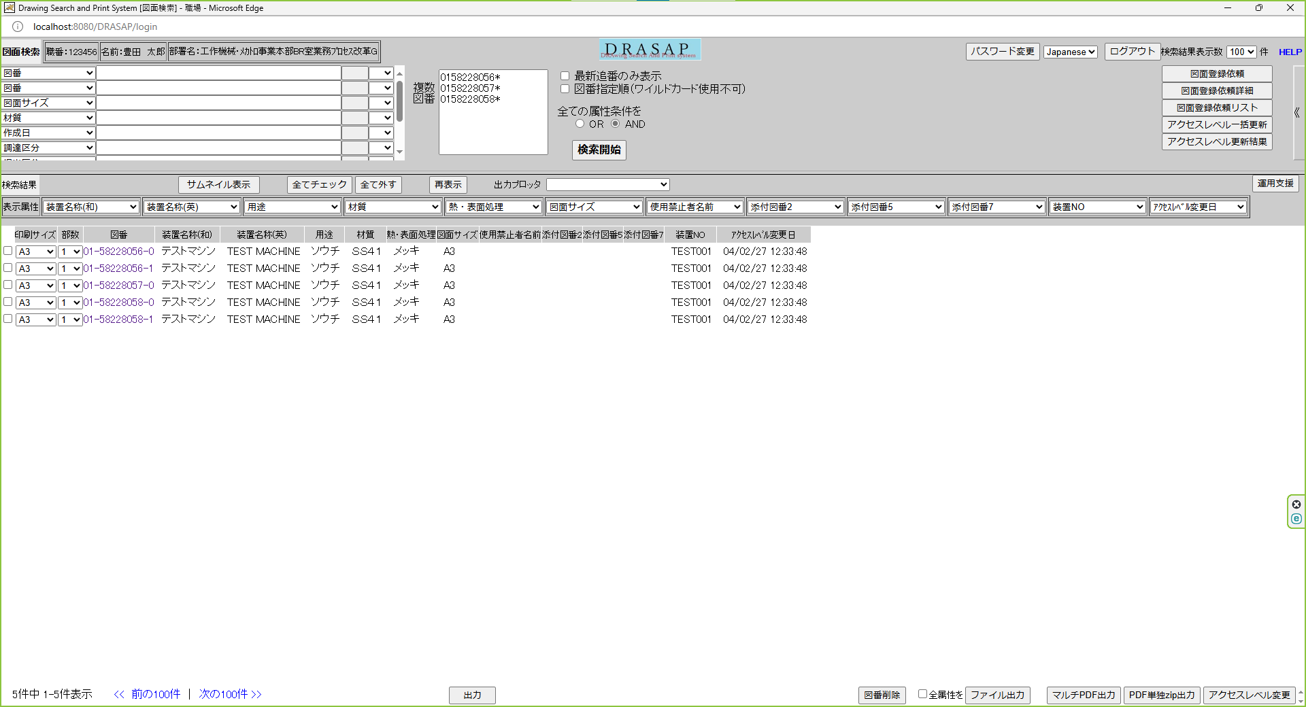
検索条件にヒットした図面が、図番の昇順にソートされ表示される

309_JP
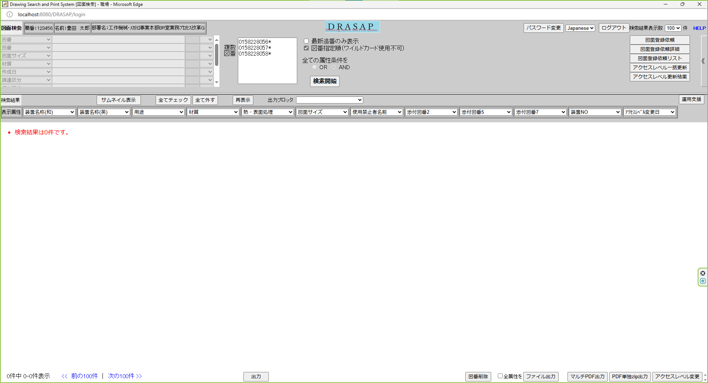
図番にワイルドカード(*)を使用
図番指定順ON

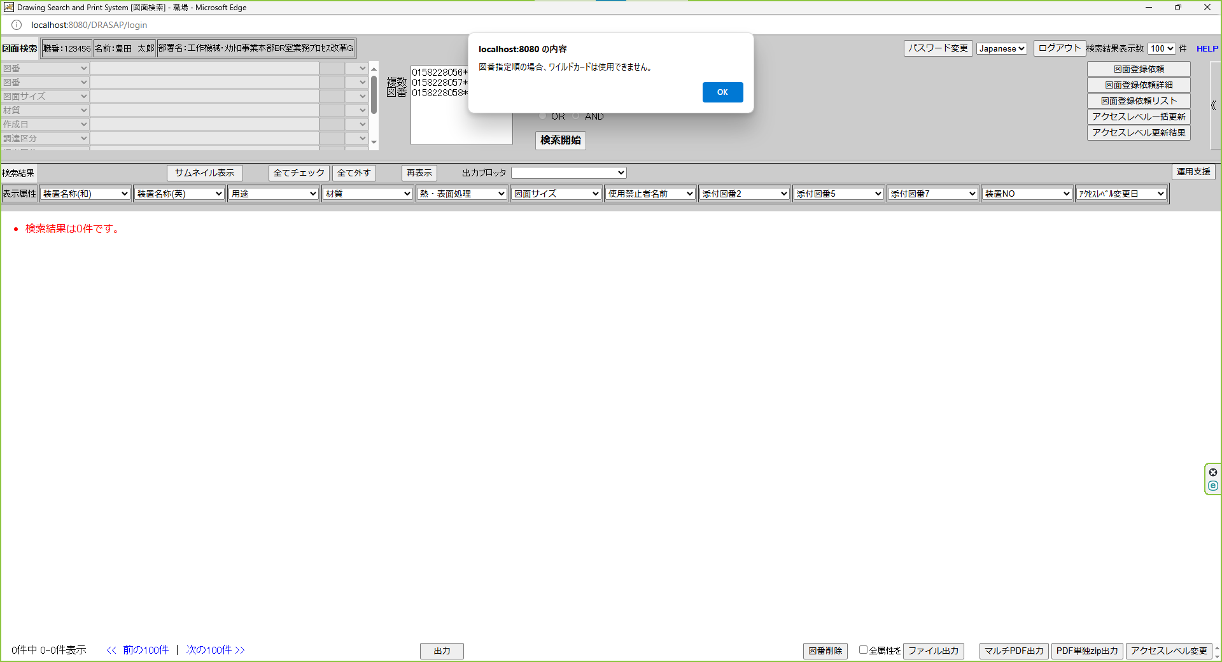
ダイアログが開き、
図番指定順の場合、ワイルドカードは使用できません。

